Main
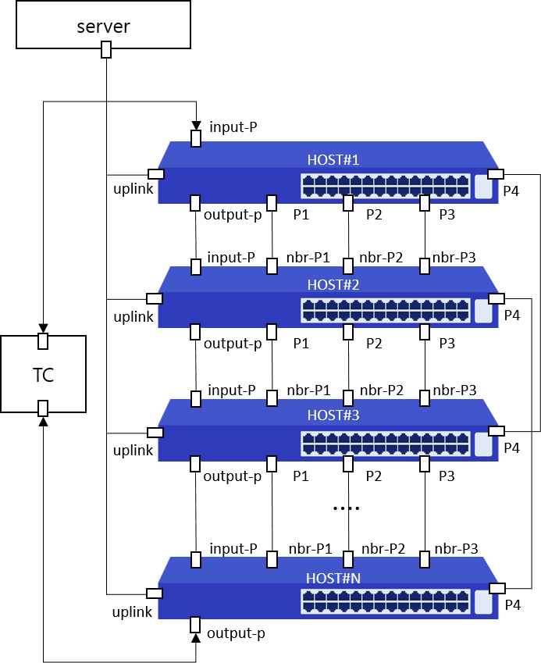
Item List | Elapsed Time | Fail Cnt | Result
Speed | 2(m)1(s) | 0 | Normal
Total test | 2(m)1(s) | 0 | Normal

